개요
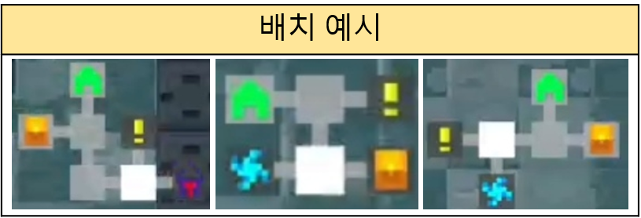
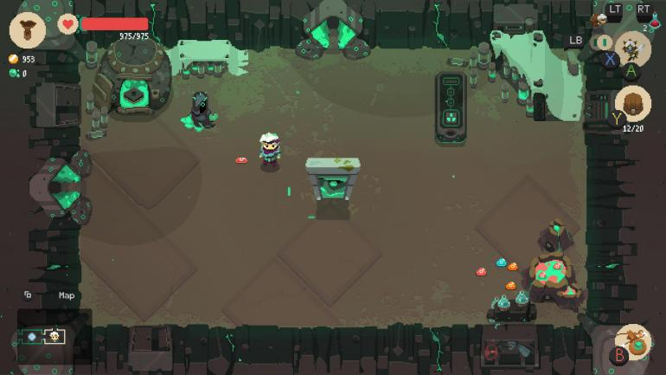
초상화
체력
유저 편의 기능
공격동작
이동 조작
1. 게임 설명
장르 | 로그라이트 , 싱글 게임
디지인 | 스팀 펑크/SF, 2D, 도트
방향성 | 간단한 조작, 높은 게임 난이도
시점 | 3인칭 탑 뷰
플랫폼 | 모바일(가로)
권장사양 | 중간
차별점 | 로그라이크 게임의 어려운 게임난이도를 캐릭터 육성과 세이브 포인트로 완화
 | 시간을 조종하는 스킬 액션을 통해 기존 로그라이크 장르 모바일 게임들과 다른 액션성을 강조
 | 기존 게임에서 잘 사용하지 않았던 sf(스팀펑크)풍의 세계관과 컨셉으로 디자인해 비주얼적 차별화 시도

2. 게임 플레이 방식
조작 방식을 익히는 튜토리얼 이후 유저가 직접 던전에 진입해 게임을 플레이 하게 됨
쉬운 조작 방식과 달리 시스템적인 난이도와 몬스터의 공략난이도로 인해 유저의 실수가 많아지고 캐릭터가 사망하게 될 확률이 더 높아짐
시스템 적으로 유저 캐릭터의 체력이 초당 1씩 감소함
유저의 캐릭터가 사망하면 플레이 했던 기록이 삭제 되기 때문에 생존의 신장감이 생성됨

유저가 진행한 방의 개수만큼 소량의 보상을 받음
보상을 통해 캐릭터를 강화, 육성하게 됨
육성을 통한 기대심으로 다시 던전에 진입하게 되고 방마다 존재하는 몬스터를 처치하면서 점차 유저의 게임 숙련도 또한 성장하게 됨
반복적인 플레이로 자칫 지루해질 수 있는 게임을 랜덤 던전 생성과 무작위로 등장하는 무기를 강화하는 방식으로 해결함

3. 시간 시스템
게임에 처음 입장하거나 방에 처음 입장할 때는 시스템적으로 유저 캐릭터만 움직일 수 있는 정지 상태로 게임이 시작된다.
이동 조작과 인벤토리 사용 등 몬스터나 방에 영향을 주지않는 행위만 가능하다.
체력과 마나를 동일하게 사용
게임을 시작하면 조금씩 체력이 감소함
몬스터를 처치해 체력을 회복하기도, NPC를 통해 체력을 회복할 수도 있음
회피 기술을 기본으로 사용이 가능하며 회피 모션 중에는 피격대상이 되지 않음
캐릭터 강화를 통해 게임의 편의성을 강화할 수 있음 (ex. 인벤토리 칸 증가, 체력 증가, 체력 회복 량 증가, 시작 재화 증가 등등 게임의 난이도 하향과 편의성을 강화할 수 있음)
게임 내에 아이템만 캐릭터의 기본 속성에 영향을 줌 (특성이 캐릭터에 부여되는 것이 아닌 무기에 부여되는 강화요소로 사용)
이동, 인벤토리 조작 이외의 다른 조작을 통해 던전에 영향을 주는 경우 (몬스터와 부딧히는 충동 판정 포함) 시간 측정되고 몬스터와 구조물이 움직이게 된다.
유저의 스킬을 통해 시간을 정지 또는 재생 같은 기술을 사용할 수 있지만 유저의 체력이 일부 소비되기 때문에 신중히 사용해야 한다.
회피 기술은 유일하게 사용시 패널티가 존제하지 않아 좀 더 역동적인 전투를 진행 할 수 있다.

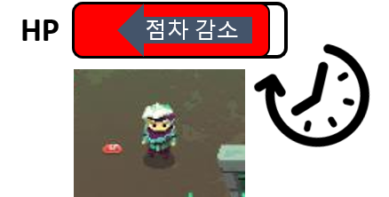
HP
던전 입장
시간 측정 X
충돌 또는 공격

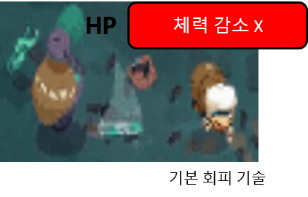
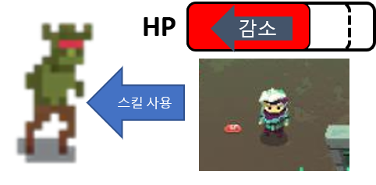

4. 던전 랜덤 생성 시스템
게임을 실행할 때 마다 다른 던전형태를 보여 주어 유저에게 다른 플레이 경험을 주기위해 사용하는 시스템
던전>스테이지>층>방 순으로 분류가 점차 작아지며 유저는 층단위로 로드된 던전을 클리어하며 진행된다.
하나의 층을 생성 할때 가로, 세로로 일정 개수씩 방을 배치해 층을 구성하게 된다.
층을 구성할때 일정 규칙이 존재하며 해당 규칙은 플로우 차트로 사용하게 된다.

층을 구성하는 방의 종류는 다음과 같으며 각 방마다 다양한 형태의 방의 데이터를 미리 생성해두고 로드 하는 방식으로 생성된다.

방의 종류
일반 | 전투가 진행되는 방으로 일반 등급의 몬스터와 소량의 확률로 강화 버프를 가진 몬스터가 출현한다. ( 전투의 보상이 적은편)
고급 | 일반 방 보다 강화된 몬스터가 등장하며 함께 준 보스 급의 몬스터가 등장할 확률이 있음( 전투의 보상이 매우 큼)
이벤트 | 유저에게 어떤 방인지 보여 지지 않는 방으로 60% 비 전투 방이 40%확률로 전투 방이 등장하며 해당방의 보상이 매우 크다.
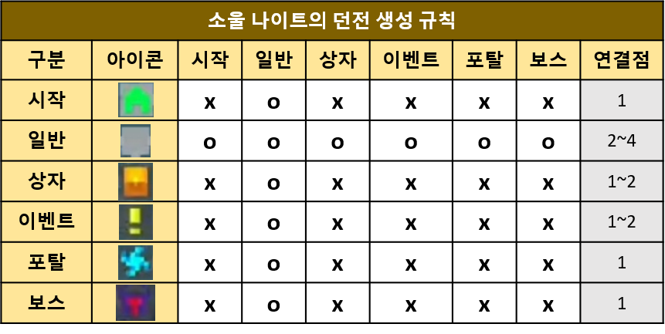
보스

시간 시스템
시간_시스템_기획서
 |  |  |  |  |  | 작성자 | 정재호
1. 개요
1.1 게임 소개 - 기존 로그 라이크 방식의 게임은 유저의 실수로 캐릭터가 사망하게 되면 유저의 노력과 상관없이 모든 게임내 데이터를 삭제해 영원한 죽음이라는 컨텐츠를 만들었었다. - 이것은 다른 문화 컨텐츠 (영화, 소설 등)의 주인공들이 이야기 전개상 사망하게 되면 다시 살아 돌아오지 못하는 것과 비슷한 영원한 죽음으로 대중적인 게임의 방식은 사망 시 받은 피드백과 보상을 통한 재도전과 다른 의미로 작용한다. - 다른 게임들과 달리 모험을 하지 않으며 실용주의적인 플레이를 유저가 선호하게 되며 사망 시 캐릭터가 영원한 죽음에 빠진다는 전제로 인해 다른 RPG게임들과 다른 긴장감을 느끼며 플레이를 하게 된다. - 기존 PC와 콘솔 플랫폼의 로그라이크 게임을 선호하던 유저의 대부분은 다른 게임에서 찾기 힘든 이런 긴장감과 현실의 삶과 비슷한 실용성을 추구하는 플레이 방식에 흥미를 느낌 - 게임이라는 특수성으로 재 도전이 가능하기 때문에 유저의 학습과 경험을 통해 이후 플레이에서 사망 이후 새로운 캐릭터를 통해 이전해 했던 실수를 만회하려는 '대안적 세계 구축' 심리를 통한 재도전의 즐거움 또한 줄 수 있다. - 하지만, 액션성을 추구하는 로그라이크 장르는 대부분 PC, 콘솔 위주의 시장 형태를 구성하고 있음으로 모바일 환경에 맞게 유저가 간단한 조작으로 위의 긴장감과 극복에 대한 즐거움을 느낄 수 있도록 만들어야 함
1.2 핵심 시스템 소개
1.2 '시간'을 활용한 게임 시스템, 스킬 액션 - 다른 게임들과 차별화를 위한 요소로 사용한다. - 게임의 시스템으로 게임의 플레이 시간에 따라 점차 유저 캐릭터의 체력이 감소한다. - 스킬을 사용 시 체력이 감소한다. - 유저는 게임내 등장하는 몬스터를 처치할 때마다 몬스터 등급에 따라 차등적으로 체력을 회복할 수 있다. - 게임을 정지된 시간에서 시작하며 정지된 시간에는 유저의 캐릭터만 움직일 수 있고 체력이 감소되지 않는다. - 유저 캐릭터만 움직일 수 있지만 등장하는 몬스터를 공격할 수 없으며 공격 시 정지된 시간이 진행 된다. - 이후 유저가 인위적으로 시간을 멈추거나, 시간과 관련된 기술을 사용하는 것은 모두 유저의 스킬로 체력을 일부 소비하는 것으로 사용이 가능함 - 유저는 최대한 처음 정지 되었던 순간에 기지를 발휘해 효과적으로 몬스터를 처치할 방법을 찾아야 한다.

1.4 전투 요소(몬스터 ai, 아이템)
2. 시간을 활용한 액션 스킬
2.1 스킬의 종류와 등급 - 시간능력하면
효과 | 정지 | 슬로우 | 빨리감기 | 뒤로감기
 | 정지
 | 슬로우

2.2 스킬 데이터 테이블
2.3 스킬 플로우 차트

시작
시스템 시간을 OS에 요청
임시 DB
시간값 저장
유저 캐릭터 HP > 0
(기준 시간 + 1초) == (시스템 시간)
시스템 시간 요청
임시 DB
시간값 저장
캐릭터 HP = -1
임시 DB
기준 시간값 삭제
종료
시스템 시간 요청
임시 DB에 방의 상태값 요청
임시 DB
방 클리어 유무(true, false)
유저가 방에 입장 후 몬스터를 타격하거나 구조물과 상호작용한 시간을 기준으로 이후 1초가 지날때 마다 유저 캐릭터의 HP를 1씩 감소시키는 플로우 차트임
유저가 방에서 사망한 경우와 방의 몬스터를 모두 처치해 클리어를 한 경우 시간측정을 하지 않기 때문에 기준 시간값을 삭제한 후 코드를 종료함
yes
no
yes
no
yes
no
시간 측정
임시 DB에 방의 클리어 유무를 bool값으로 받아 옵니다.
시간이 1초 지났음으로 기준이 되는 기준시간 값을 변경된 시간으로 다시 저장합니다.

 |  |  |  |  | 임시 DB는 클라이언트에 저장되는 데이터의 집합으로 유저가 게임을 종료하면 삭제되는 정보만 저장 됩니다.

 |  |  |  |  | os에 시간값을 요청해 임시 DB에 저장합니다.

 |  |  |  |  | 이때를 기준 시간으로 설정해 이후 경과 시간을 확인

 |  |  |  |  | 이 시스템이 실행된다는 것은 캐릭터 살아있다는 의미이지만 해당 시스템에 의해 캐릭터가 사망할 경우 부활여부를 물어보고 시스템을 종료하고 데이터를 삭제해야 함으로 조건 검사로 사용합니다.

 |  |  |  |  | 임시 DB에 저장되었던 시간 값과 실행 이후 시간을 확인해 1초가 지난 경우 유저 캐릭터의 HP를 - 1 시킵니다. 반대로 경과하지 않았을 수도 있음으로 다시 유저 HP를 확인 후 반복을 실행 합니다.

던전 랜덤 생성 시스템
던전_랜덤_시스템
 |  |  | 작성자 | 정재호
1. 개요 1.1 게임 소개 1.2 시스템 설명
1.3 로그라이크 랜덤 맵 생성 - 로그라이크 게임의 특징적 요소인 랜덤으로 생성되는 던전을 활용하기 위해 게임내 어떤 방식으로 구현할지 고민하게 되었다. - 필연적으로 게임을 반복해서 플레이하게 되는데 다시 시작할 때 마다 동일한 스테이지를 진행하게 되면 유저에게 지루함으로 다가올 것이 분명함으로 던전을 랜덤으로 구성하려 한다.
2. 시스템 데이터
3. 플로우 차트

 | 숫자로 이름 붇임
 | 0 | 시작
 | 1 | 전투
 | 2 | 고급전투
 | 3 | 특수
 | 4 | 보스

3~5사이의 값을 아무 값이나 생성해 방 생성 DB에 가로 길이 값으로 저장
시작
방생성 DB
3~5사이의 값을 아무 값이나 생성해 방 생성 DB에 세로 길이 값으로 저장
방생성 DB
방 생성 DB에 가로 세로 길이 값을 요청
방생성 DB
가로 세로 길이 값을 임시 저장
방생성 DB
임시 DB의 가로, 세로 길이 값을 참조해 메모리 공간에 2차원 배열 생성
가로 첫줄 또는 세로 첫줄의 랜덤 공간에 시작점 배치
가로 마지막줄 또는 세로 마지막줄의 랜덤 공간에 보스룸 배치
나머지 배열 공간에 시작점, 보스룸 을 제외한 다른 룸들을 배치
배열 정보 임시 DB에 저장
방생성 DB
종료

 | 이후 만들어진 랜덤 맵 데이터를 통해 시작점을 기준으로 연결된 방을 차례대로 랜더링 한다.
 | 이때 시작점과 인접한 방들만 만들어지면 게임을 시작하고 유저가 플레이 하는 중에 보스방까지 모두 랜더링 될때까지 랜더링을 실행한다.
 | 미니맵UI는 임시 DB의 맵 데이터를 통해 유저에게 보여준다.

 | 연결 값을 통해 유저가 포탈로 다른 방을 이동함으로
 | 시작시 모든 방을 만들어 놓을 필요 없음
 | 시작 방과 인접한 방의 이미지만 로딩 완료되면
 | 나머지 데이터는 게임을 진행하면서 동시에 불러와 만들면 됨

시작
방생성 DB
임시 DB에 배열의 가로 새로 길이 값을 요청
x < 가로 길이
y < 세로 길이
x = 0;
방생성 DB
n번째 배열 데이터 요청
n번째 배열 데이터 저장
방 DB
n 번째 방 형태 정보를 방 DB에 요청
방 DB에 요청한 데이터 저장
기준점을 기준으로 방을 그림
방금 그린 방의 가로 길이와 세로길이를 임시로 저장
기준점 x 값= (방금 그린 방의 가로 길이 + 이격 거리)
x++;
y ++;
A(기존에 저장되었던 세로 길이)와 B(가장 최근에 그린 방의 세로길이)를 비교해
A<B 경우
B값을
방을 그릴 때 기준이 될 좌표를 기준점
배열 값을 참조할 때 사용할 x, y 값
임시 DB의 방 데이터를 참조할 순서를 결정할 값 n
모두 0으로 초기화
기준점x 좌표값 0으로 초기화
기준점y 좌표 값 += (임시 저장된 세로 길이 + 이격거리 )
n값을 1씩 증가
종료

_temp
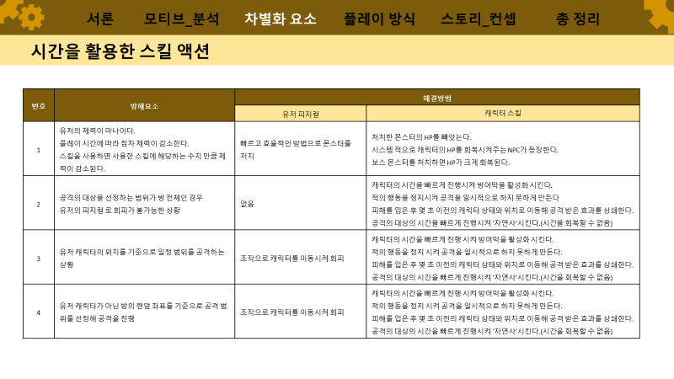

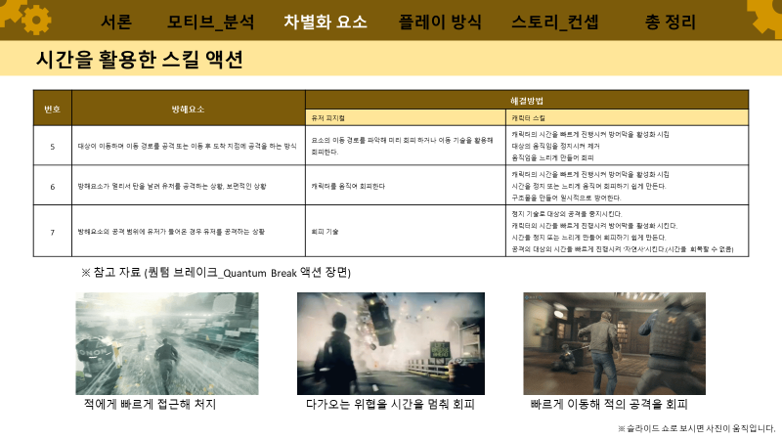

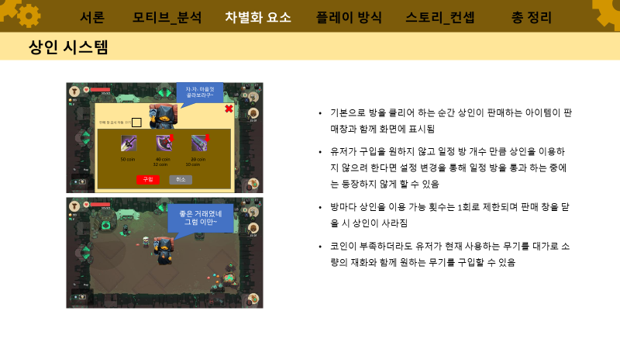

temp
시작

3~5사이의 값을 아무 값이나 생성해 임시 DB에 저장

DB

연산

조건

문자

